Feuil1
BON DE
COMMANDE
MONTPELLIER


 | COORDONNEES ACHETEUR
 | Raison Sociale: |  |  |  |  |  | ENCART RESERVE LOC

 | Prénom et NOM: |  |  |  |  |  | NUMERO CLIENT

 | Tel:

 | Adresse/CP/Ville: |  |  |  |  |  | NUMERO COMMANDE

 | Mail:

 | Mode de paiement:
Merci de renvoyer ce bon de commande scanné et signé par e-mail à votre Ligue.
Une confirmation de commande vous sera envoyée par e-mail dès que celle-ci aura été traitée et sous réserve des places disponibles.
Nous vous indiquerons les informations bancaires nécessaires par e-mail une fois la commande préalablement validée

 |  |  | QUANTITE |  |  |  | TOTAL
 | MATCHES DE GROUPE |  | CAT 1 | CAT 2 | CAT 3 | CAT 4
 | 2018-06-10 | CAN V CMR | 0 | 0 | 0 | 0 | - €
 | 2018-06-13 | AUS V BRA | 0 | 0 | 0 | 0 | - €
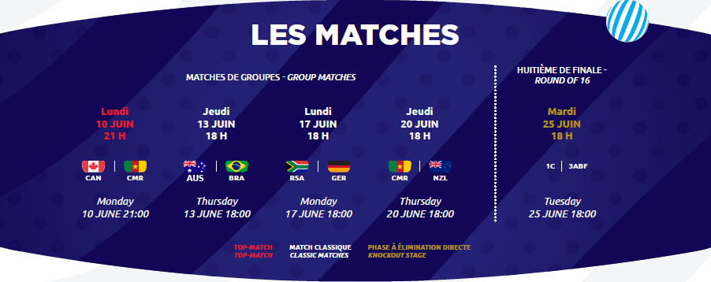
 | 2018-06-17 | RSA V GER | 0 | 0 | 0 | 0 | - €
1 | 2018-06-20 | CMR V NZL | 0 | 0 | 0 | 0 | - €
2
3 | HUITIEME DE FINALE
 | 2018-06-25 | 1C V. 3ABF | 0 | 0 | 0 | 0 | - €

 |  |  |  |  | TOTAL |  | - €
NOUS VOUS RAPPELONS QU’AUCUNE PLACE NE SERA ÉMISE AVANT RÉCEPTION DU PAIEMENT.

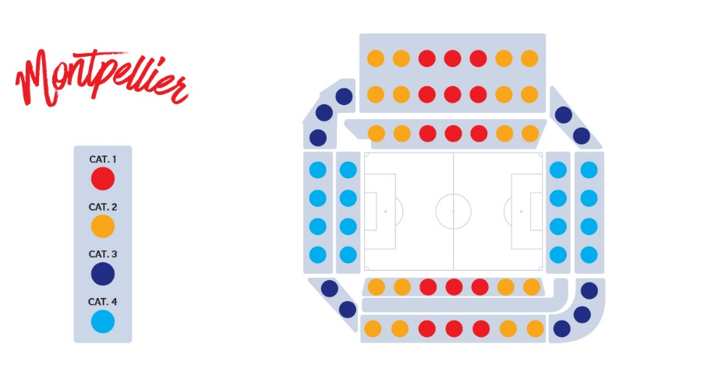

 | RECAPITULATIF DE COMMANDE |  | CAT 1 | CAT 2 | CAT 3 | CAT 4
 | TOTAL DE BILLETS |  | 0 | 0 | 0 | 0

Date_______________________________________
A__________________________________________

Signature

En signant ce bon de commande, je reconnais avoir pris connaissance des Conditions Générales d’Acquisition et d’Utilisation des billets et celles de l'opérateur billetterie (disponibles sur https://tickets.fwwc19.fr) et les accepte expressément.
Les informations recueillies dans le Processus de sélection font l’objet d’un traitement informatique destiné à enrichir une base client. Les destinataires des données sont les membres de l’équipe chargée de la billetterie au sein du LOC. Les informations pourront être transmises à la Fédération Française de Football, à la FIFA et ses filiales. Conformément à la loi « informatique et libertés » du 6 janvier 1978 modifiée en 2004, vous bénéficiez d’un droit d’accès et de rectification aux informations qui vous concernent, que vous pouvez exercer en vous adressant directement auprès de l'Association LOC 2019, Tour Montparnasse, 33 Avenue du Maine, 75015 PARIS par courrier postal ou par e-mail à l’adresse tickets@loc2019.fr
Vous pouvez également, pour des motifs légitimes, vous opposer au traitement des données vous concernant.

